DEMOGRÁFICO
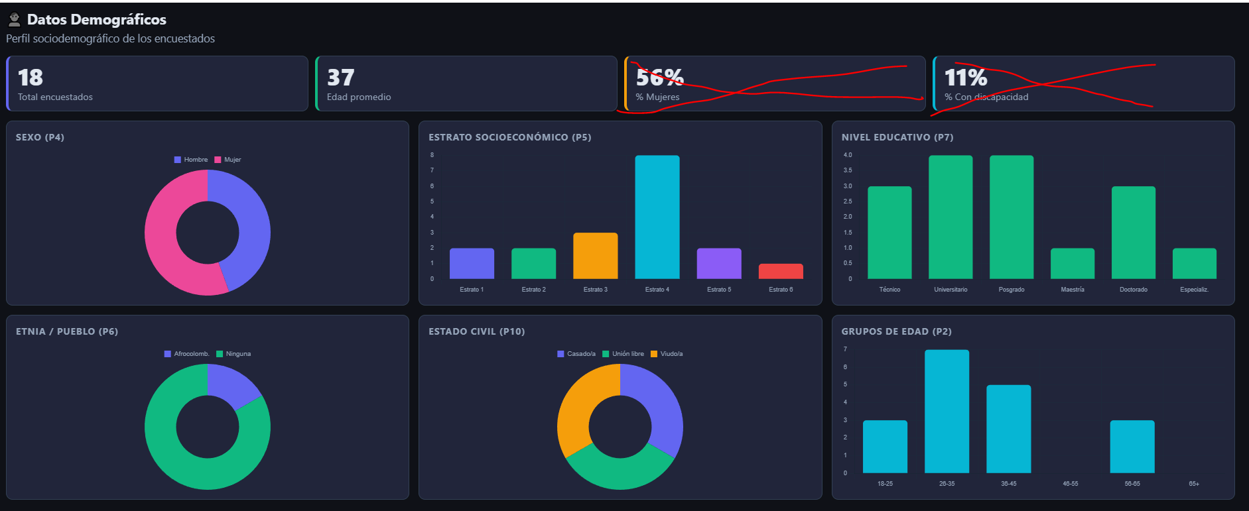
variables de la base que debe tener el tablero | Procesamiento | Nombre que debe tener en el tablero
Edad | tarjeta con promedio y grafico de barrar como está en la imagen usar los mismos rangos | Edad promedio (trajeta) Grupos de edad (gráfico)
4. ¿Cómo se identifica usted? | Gráfico circular y fecuencia | Sexo
5. ¿Cuál es el estrato socio-económico de su vivienda? | grafico de barras y frecuencia | NSE
6. De acuerdo a su cultura, pueblo o rasgos físicos usted se reconoce como: | Grafico circular de frecuencia | Pertenencia étnica
7.1.1 ¿Cuál es el nivel educativo más alto alcanzado por usted (así no haya terminado) y el último grado aprobado en este nivel? NIVEL | grafico de barras y frecuencia | Nivel educativo
9. En su hogar, ¿Usted o alguien cuenta con algún tipo de discapacidad física y/o mental? | grafico de barras y frecuencia | ¿Usted o alguien cuenta con algún tipo de discapacidad física y/o mental?
10. Usted actualmente: | Grafico circular de frecuencia | Estado civil
Total encuestados | Tarjeta

Maria aprobó esta visualización así que usen una estética similar, las tarjetas con equis roja se deben omitir las variables que no se mencionan en la tabla de arriba no se incluyen.

BIENESTAR SUBJETIVO
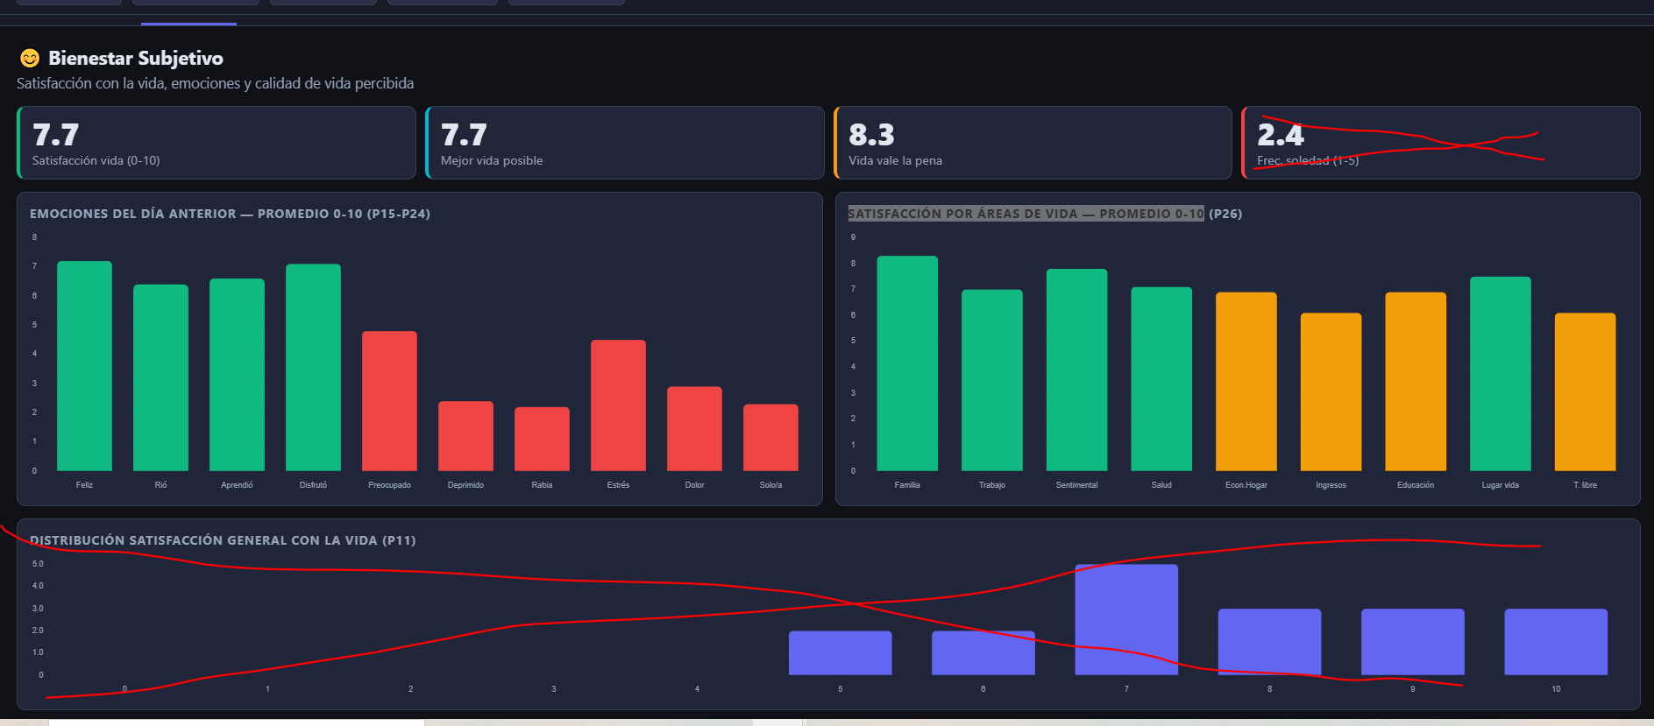
variables de la base que debe tener el tablero | Procesamiento | Nombre que debe tener en el tablero
Satisfacción con todos los aspectos de la vida | Promedio / Tarjeta
¿Qué le hace falta para que esté satisfecho con su vida? | grafico de barras mostrar frecuencia | ¿Qué le hace falta para que esté satisfecho con su vida?
¿En qué medida piensa que está viviendo la mejor vida posible? | Promedio / Tarjeta
¿en qué medida piensa que lo que hace en su vida vale la pena? | Promedio / Tarjeta
Feliz BS1 | ponerlas todas juntas en un solo gráfico y mostrar el promedio de respuesta, se le dio el identificador BS1 | Emociones del día anterior — Promedio 0-10
Rió BS1
Aprendió cosas nuevas BS1
Disfrutó actividades BS1
Preocupado BS1
Deprimido BS1
Rabia BS1
Estrés BS1
Dolor físico BS1
Soledad BS1
¿Con qué frecuencia se siente solo(a)? | grafico de barras mostrar frecuencia | ¿Con qué frecuencia se siente solo(a)?
VIDA FAMILIAR BS2 | ponerlas todas juntas en un solo gráfico y mostrar el promedio de respuesta, se le dio el identificador BS2 | Satisfacción por áreas de vida — Promedio 0-10
TRABAJO BS2
VIDA SENTIMENTAL BS2
SALUD BS2
SITUACIÓN ECONÓMICA HOGAR BS2
NIVEL DE INGRESOS BS2
EDUCACIÓN BS2
LUGAR EN EL QUE VIVE BS2
DISPONIBILIDAD DE TIEMPO LIBRE BS2

Seguir enloposible el diseño de esta plantilla, elimina lo que tenga equis roja y agregar los graficos que hacen falta.

USO DEL TIEMPO
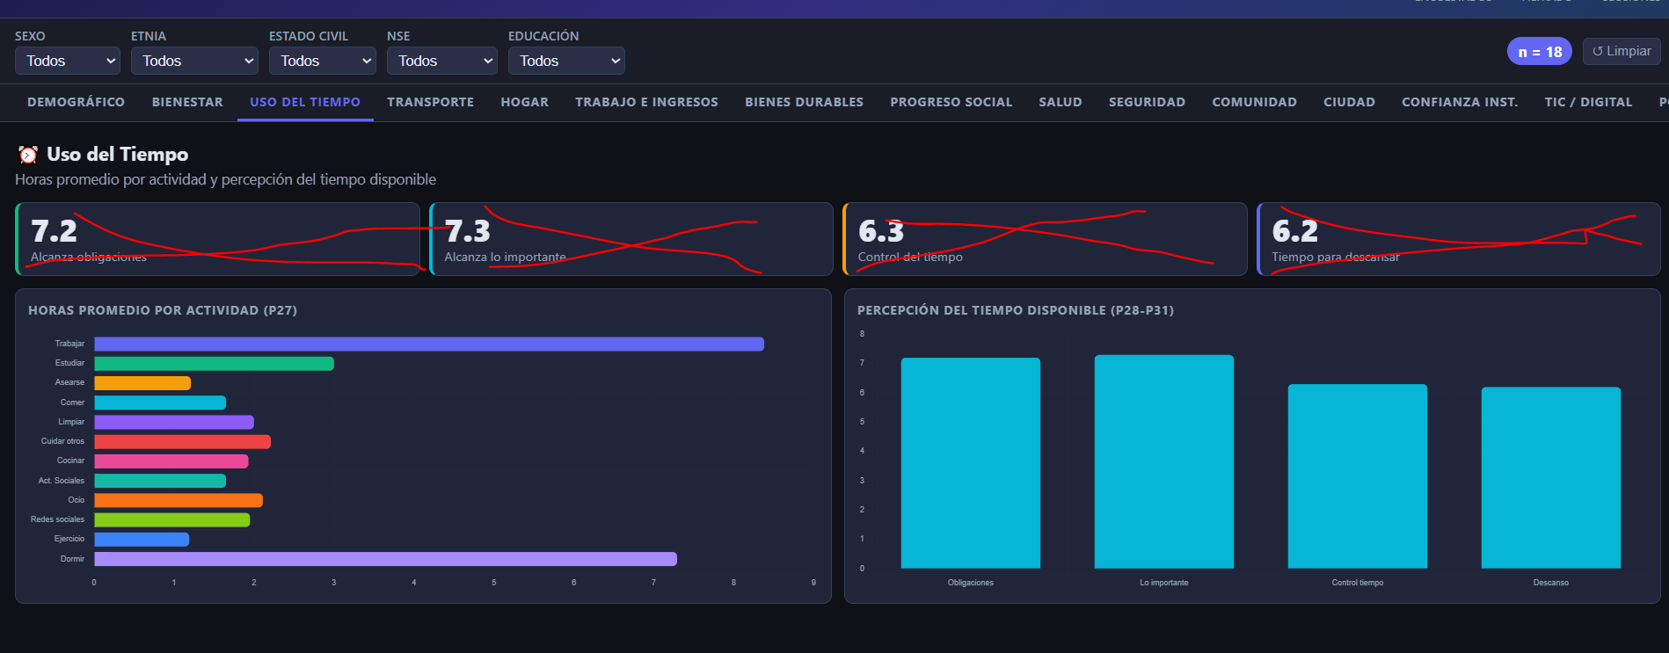
variables de la base que debe tener el tablero | Procesamiento | Nombre que debe tener en el tablero
Trabajar TI1 | Todas se pasaron a horas así que se debe agurpar en un solo gráfico de barrar, mostrar el promedio, el identificador es TI1 | el título de este grafico debe ser: Horas promedi dedicadas a las siguientes actividades:
Estudiar TI1
Asearse, vestirse y arreglarse TI1
Comer TI1
Limpiar la vivienda TI1
Cuidar a otros o acompañar a diligencias TI1
Cocinar TI1
Cuidado de mascostas TI1
Actividades sociales TI1
Actividades de ocio TI1
Ver redes sociales TI1
Leer libros, artículos y textos educativos TI1
Uso de internet TI1
Actividades físicas o deportivas TI1
Dormir TI1
El tiempo la alzanza para: obligaciones diarias TI2 | Agruparse en ungráfico de barras, se usa el identificador TI2, el procesamiento es el promedio, procurar usar tooltip para seber el dato exacto del promedio al pasar por la barra | El título para el grafico que agrupa todas estas preguntas es Percepción del tiempo
El tiempo le alcanza para: hacer cosas importantes TI2
Siente que tiene control sobre el tiempo TI2
Siente que tiene tiempo para descasar TI2

Se mantiene la visualización de este tablero igual que la que presenta el tablero con IA eliminar lo que tiene equis roja

